Dashboard
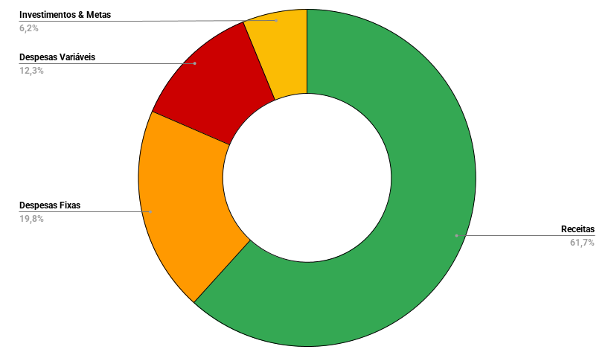
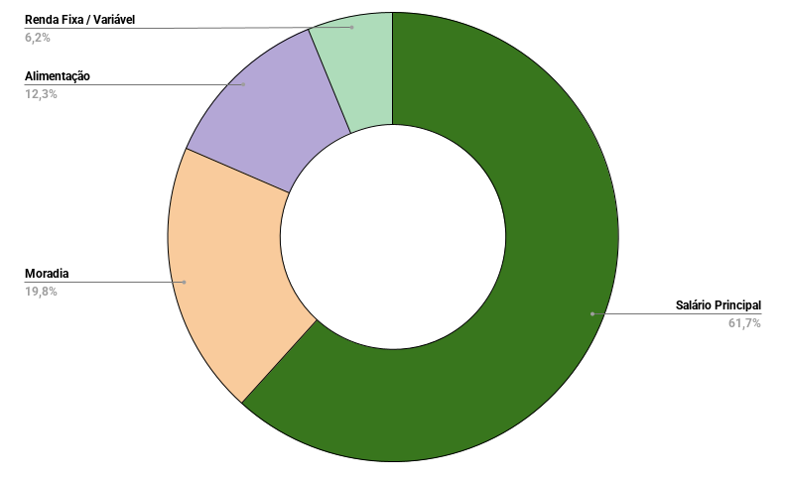
TOTAL ENTRADAS | TOTAL SAÍDAS | SALDO ATUAL | ANO | 2026 | MÊS | 7
R$ 2,500.00 | R$ 1,550.00 | R$ 950.00

